Sheet1
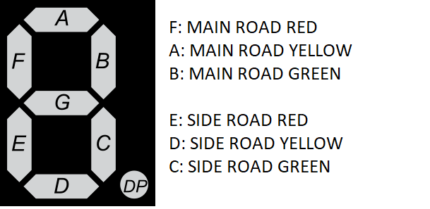
C | B | A | SegA | SegB | SegC | SegD | SegE | SegF
0 | 0 | 0 | 0 | 1 | 0 | 0 | 1 | 0
0 | 0 | 1 | 1 | 0 | 0 | 0 | 1 | 0
0 | 1 | 0 | 0 | 0 | 0 | 0 | 1 | 1
0 | 1 | 1 | 0 | 0 | 0 | 1 | 1 | 1
1 | 0 | 0 | 0 | 0 | 1 | 0 | 0 | 1
1 | 0 | 1 | 0 | 0 | 0 | 1 | 0 | 1
1 | 1 | 0 | 0 | 0 | 0 | 0 | 1 | 1
1 | 1 | 1 | 1 | 0 | 0 | 0 | 1 | 1

